OCTUBRE 2021
DIRECCIÓN DE ALUMBRADO PÚBLICO
INFORME MENSUAL

MES |  | DEL | AL | AÑO | RECIBIDOS
01 AL 30 DE NOVIEMBRE 2021 |  |  |  |  | 845

 | ACCIONES REALIZADAS

ACCIONES |  |  |  |  | TOTAL GRAL | ACCIONES | TOTAL GRAL
Cambio de Luminaria |  |  |  |  | 29 | Luminaria Reparada | 700
Cambio de Poste |  |  |  |  | 0 | Reinstalacion de luminaria | 0
Circuito Reparado |  |  |  |  | 179 | Reparacion de Reflector | 0
Circuito Restablecido |  |  |  |  | 0 | Retiro de la Base del Poste | 0
Excavacion de Cepas e Instalacion de Anclas |  |  |  |  | 0 | Retiro de Poste (Concreto) | 0
Instalacion de Adornos Patrios |  |  |  |  | 3 | Retiro de Poste (Metalico) | 0
Instalacion de Luminarias |  |  |  |  | 19 | Retiro de Reflector o Luminaria | 0
Instalacion de Poste |  |  |  |  | 0 | Se encontro Funcionando Normal | 14
Instalacion de Reflector (Provicional) |  |  |  |  | 3 | Se Recogio Luminaria Caida | 0
Instalacion de Reflectores |  |  |  |  | 0 | Servicio | 86
 |  |  |  |  |  | Otros (tendido de linea) | 2
 |  |  |  |  |  | Total Servicios | 1,035
Los servicios realizados consisten en el apoyo a diversas dependencias y atención de reportes
ORIGEN DE REPORTES |  |  |  |  |  | COLONIAS DE MAYOR INCIDENCIA
VIA TELEFONICA |  |  |  |  | 575 | CENTRO TLAQUEPAQUE
OFICIO |  |  |  |  | 48 | EL VERGEL
PLATAFORMA CIUDADANA |  |  |  |  | 109 | LOMAS DEL 4
CORRECTIVO INTERNO |  |  |  |  | 101 | NVA. SANTA MARIA
OTRO (SUPERVICION AREA TECNICA) |  |  |  |  |  | POTRERO EL SAUZ
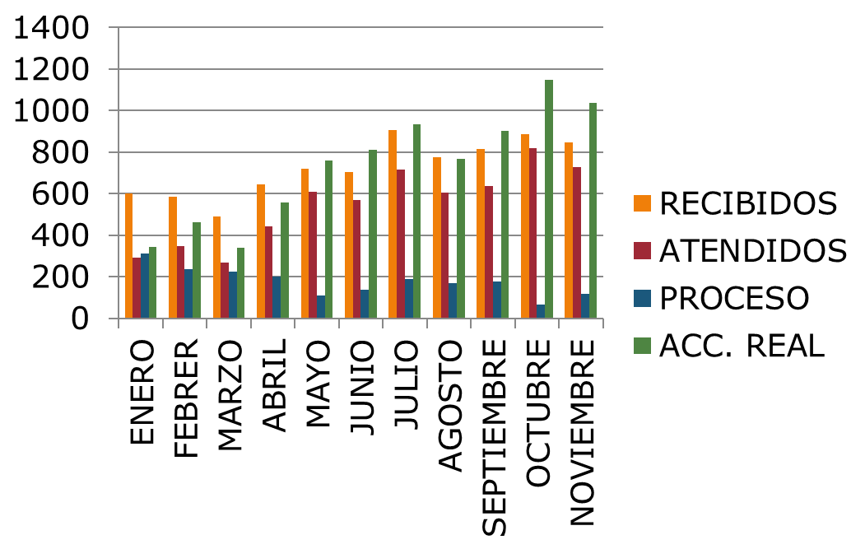
CIRCUITOS REICIDENTES
CALLE |  |  | COLONIA
AV. Lomas Verdes |  |  | El Organo
Real de los Ebanos |  |  | Camichines
Bugambilia |  |  | El Zalate
16 de Septiembre |  |  | Alfredo Barba
Deportes |  |  | El Vergel

